古城地圖説明
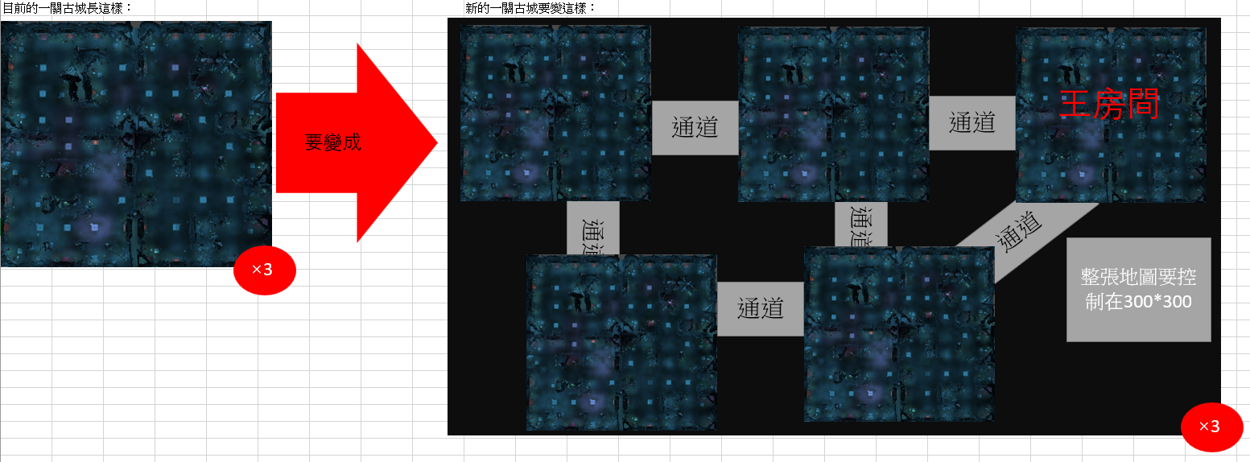

新古城企劃案
一、功能名稱
天璣古城

二、功能説明
玩家與同幫會的成員一起挂機練功的地方
與其他幫會的玩家爭奪資源
地圖深處會有定時出現大怪的房間，以及配套的臨時安全區可以爭奪
有時間限制，沒有時間會强制傳送出去，可以使用道具增加時間

三、功能流程圖
打怪，有時間限制，沒時間就傳送出去

進入遊戲
活動介面
選一關古城

使用古城火把
增加打怪時間1h

四、功能主要大綱
天璣古城進入
天璣古城介面
天璣古城規則

五、功能主要内容

天璣古城進入

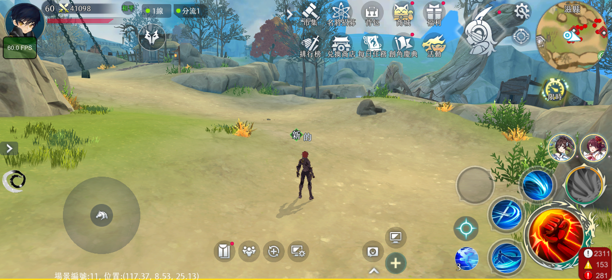
1

 |  |  |  | 1 | 點擊主介面活動按鍵

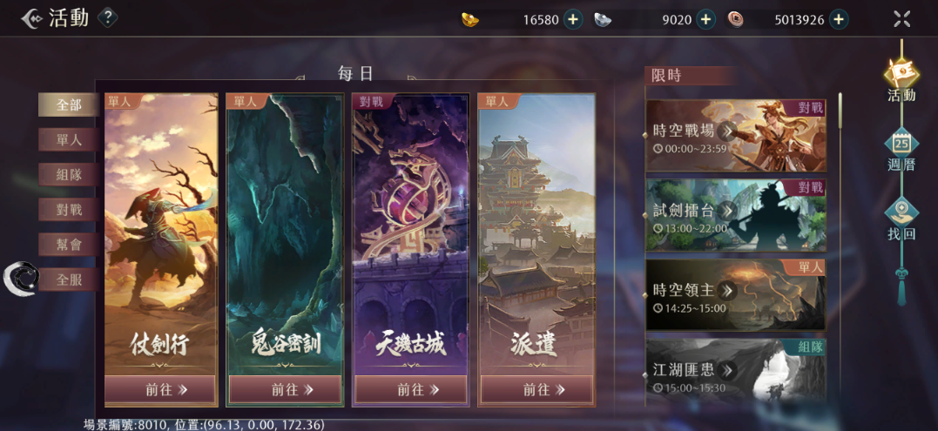

2

 |  |  |  | 2 | 選擇天璣古城

天璣古城介面

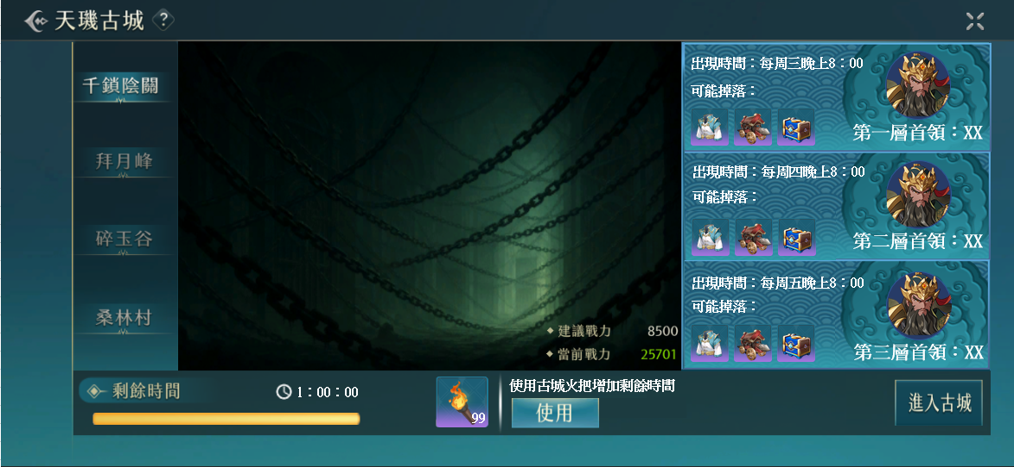
4
1
 |  |  |  | 1 | 古城列表，選中的會亮

 |  |  |  | 2 | 進入古城的時長有限制，沒有時間會傳送出場景，周日跨日清空時間

 |  |  |  | 3 | 可以使用道具增加1h時間

 |  |  |  | 4 | 顯示每一層的首領，出現時間和可能掉落的物品

2
3

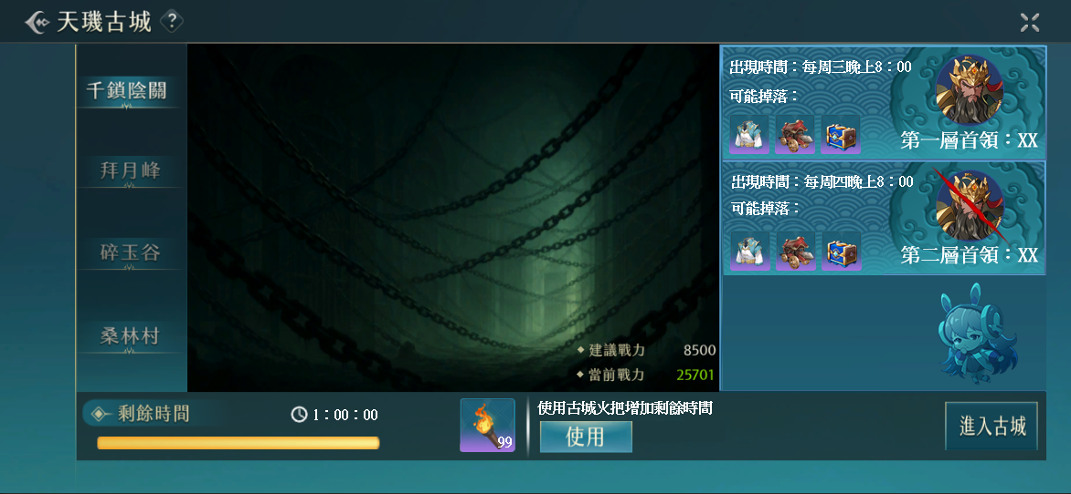

5

 |  |  |  | 5 | 首領被打死的特殊顯示，特殊顯示會在周日跨日消失
6
 |  |  |  | 6 | 沒有或者需要隱藏首領的顯示規則

天璣古城規則

組隊規則



1

 |  |  |  | 1 | 當不同的幫會玩家組隊，點擊進入古城時，會出現提示告知無法進入

 |  |  |  | 2 | 在古城内，根據幫會區分玩家陣營，只有不同幫會的玩家才可以互相攻擊

 |  |  |  | 3 | 沒有幫會的玩家視作個人一個幫會

地圖規則

 |  | 1 | 左圖是一層古城的地圖，一關古城有三層

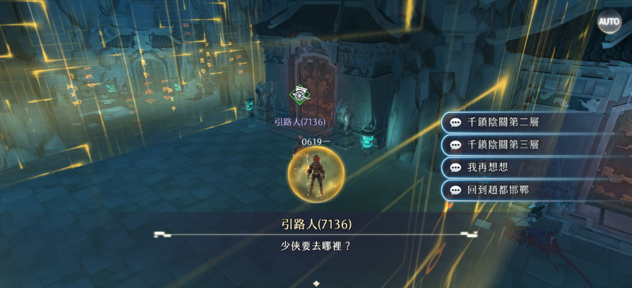

2
 |  |  |  | 2 | 玩家進入古城後的安全區，可以選擇傳送到2層或者3層

顯示規則

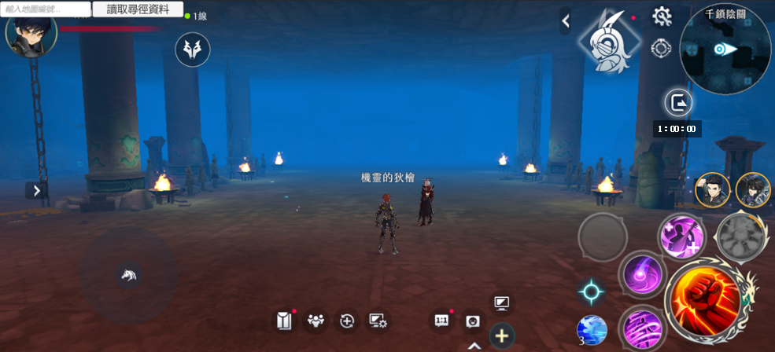

1

 |  |  |  | 1 | 顯示剩餘時間，玩家可以在背包使用古城火把增加剩餘時間

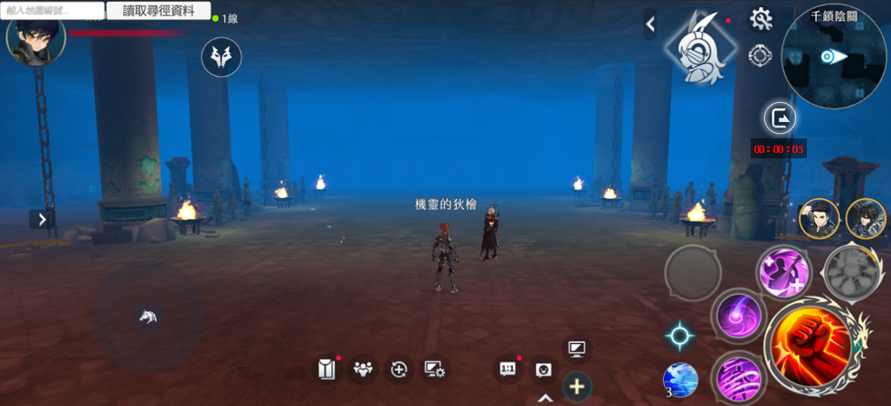

2

 |  |  |  | 2 | 剩餘時間少於5min會顯示紅色，歸零會傳送出場景，也可以自行提前離開場景

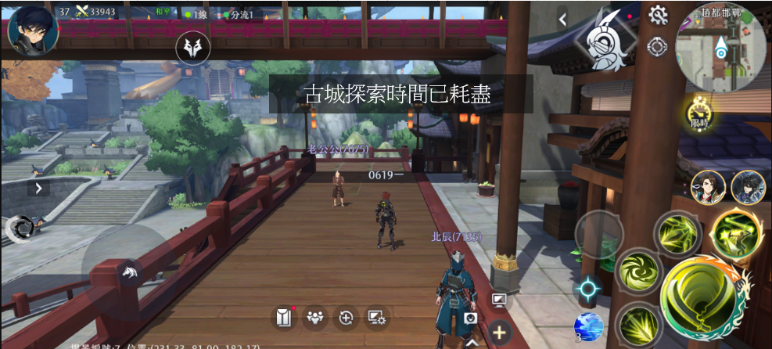

 |  |  |  | 3 | 傳送出場景時會有中央訊息説明

打王前的規則——臨時安全區

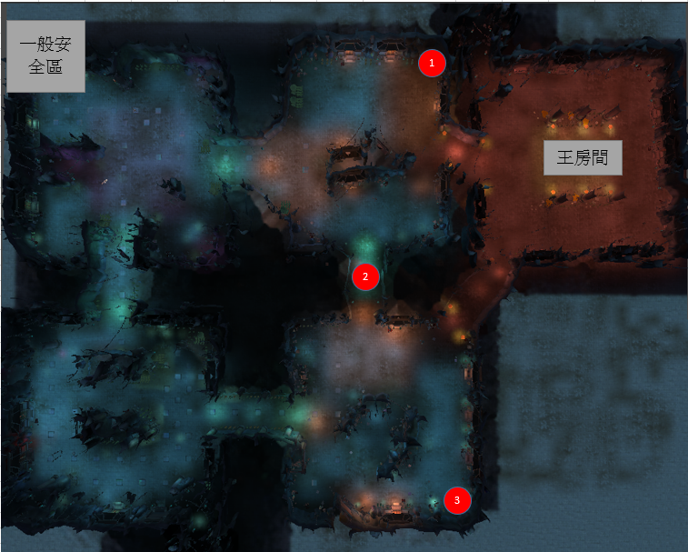
1
 | 1 | 王出現前30min，會在固定的幾個地方出現安全區怪物
 |  | 這個怪物死後，會變成尾刀玩家所屬幫會的臨時安全區，這個幫會的玩家死後會優先從臨時安全區復活
 |  | 其餘玩家無法進入其他幫會的臨時安全區，死後會從一般安全區復活
 |  | 同一個幫會可以擁有多個臨時安全區

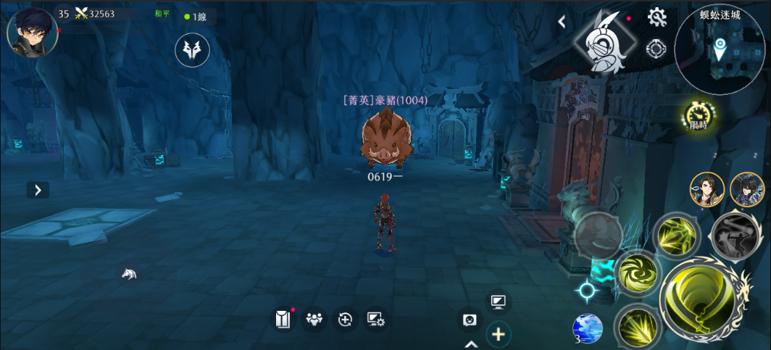

2

 |  |  |  | 2 | 安全區怪物不會移動，方便玩家大致估計安全區位置

打死

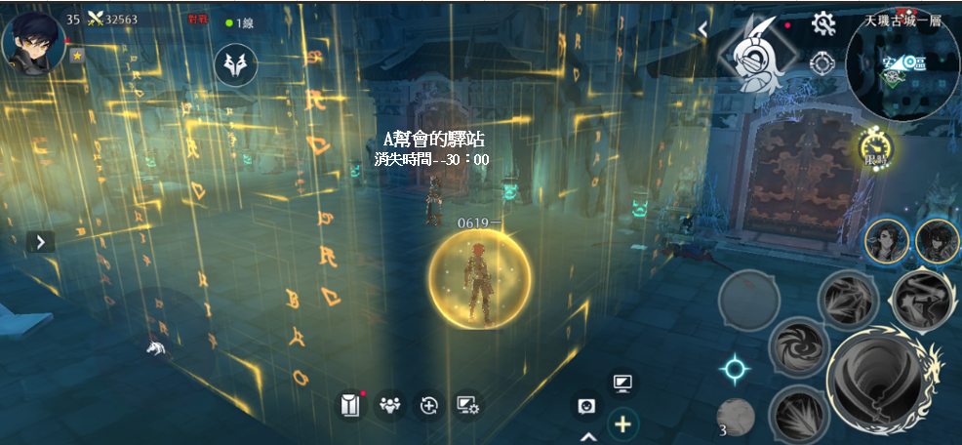
3

 |  |  |  | 3 | 臨時安全區中的NPC會顯示所屬幫會的名字和30min的倒計時

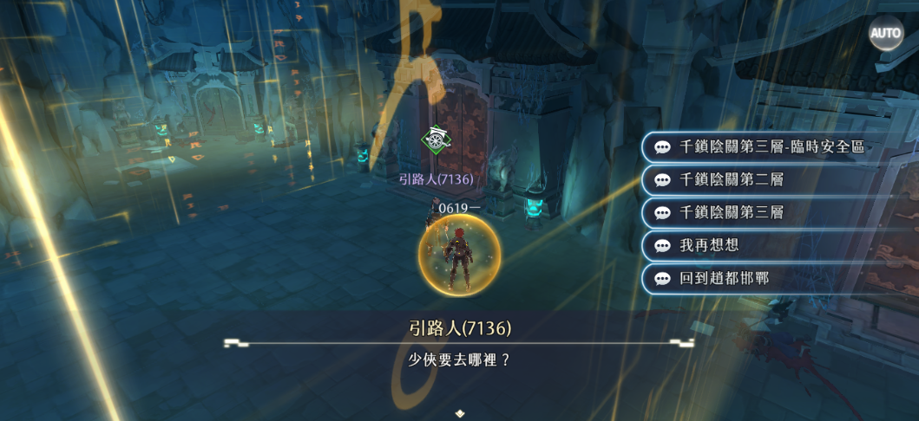

4

 |  |  |  | 4 | 建立臨時安全區以後，同幫會的玩家可以通過其他傳點來到臨時安全區
 |  |  |  |  | 不同幫會的玩家不會看見這個選項

5

 |  |  |  | 5 | 臨時安全區在持續時間結束以後消失，如果王沒有消失，安全區怪物復活

 |  |  |  | 6 | 王消失後，安全區怪物不會復活

打王規則

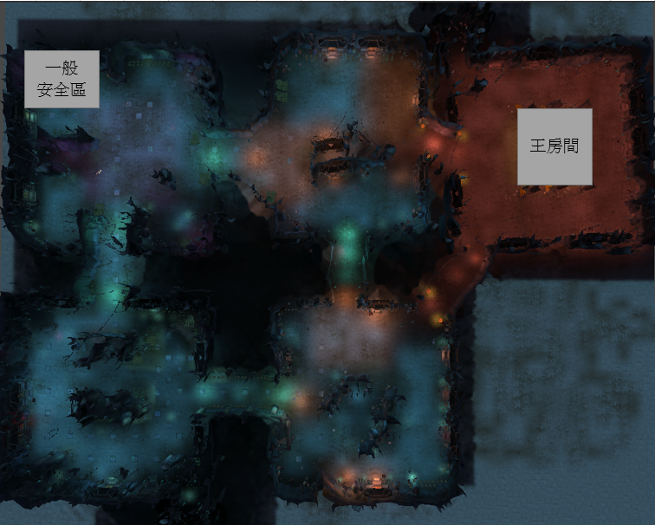

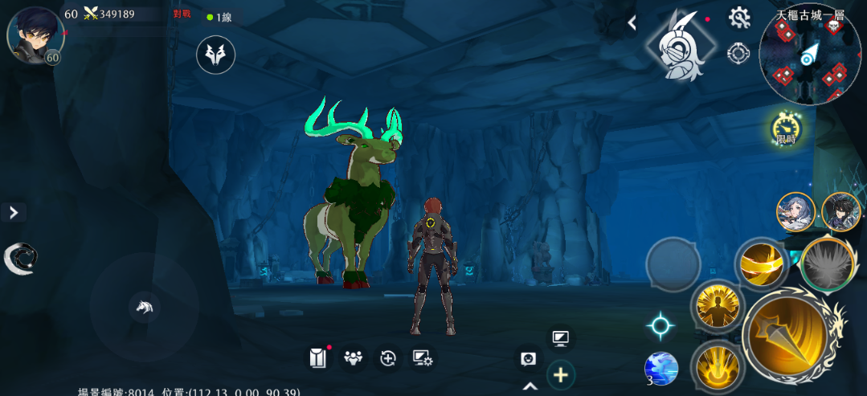

1
 |  |  |  | 1 | 每層的王房間會在特定時間出現一隻王
 |  |  |  |  | 王如果沒被打死的話會在周日跨日消失

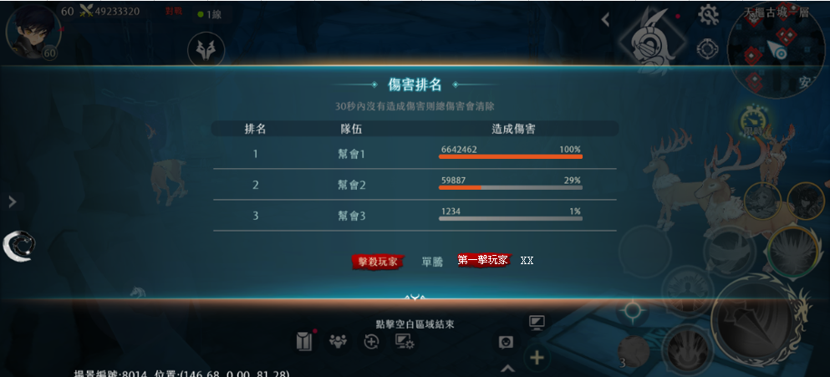
2

 |  |  |  | 2 | 王死後的獎勵為數個福袋，數量由以下條件計算
 |  |  |  |  | 1.第一個攻擊王的玩家+1
 |  |  |  |  | 2.以幫會爲單位，每對王造成10%的傷害，在場的幫會成員+1
 |  |  |  |  | 3.最後一擊的玩家+1
 |  |  |  |  | 4.王死時在這一層的所有玩家+1
 |  |  |  |  | 通過信件發獎

 |  |  |  |  | 極限情況：
 |  |  |  |  | 第一個攻擊+自己的幫會打了100%血量+最後一擊+在現場=13個福袋

